상품제안서
정관장 홍삼원 50㎖×30포 홍삼음료 명절선물 설선물 추석선물 | 상품코드: F30174

 |  |  |  |  |  |  | 02-412-0044 | www.easy1.co.kr
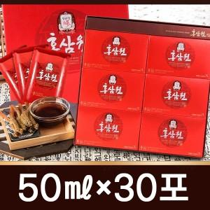

【상세/제작정보】 | 소량주문 가능합니다

【인쇄/포장옵션】 | / 포장불가능

【공급단가】 | 수량 | 50~ | 100~ | 500~ | 1,000~ | 2,000~
*VAT별도 | 단가 | 25,420원 | 25,000원 | 24,360원 | 23,940원 | 23,300원

【상품 URL】 | http://www.easy1.co.kr/src/goods_detail.php?gdno=30174

